상품제안서
인사이디 휴대용 LED 무선 블루투스 LP 턴테이블 스피커 | 상품코드: S37499

 |  |  |  |  |  |  | 02-713-8555 | www.synergygift.co.kr
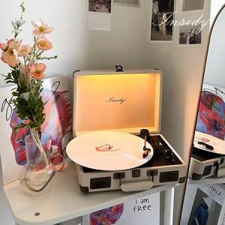

【상세/제작정보】

【인쇄/포장옵션】 | 레이저, 풀칼라 / 포장지포장

【공급단가】 | 수량 | 20~ | 50~ | 100~ | 300~ | 500~
*VAT별도 | 단가 | 72,620원 | 70,880원 | 67,970원 | 66,230원 | 64,490원

【상품 URL】 | https://www.synergygift.co.kr:443/src/goods_detail.php?gdno=37499

